NOVO GRAF+TABLICA
PREGLED OSNOVNIH PODATAKA O STANJU U SUSTAVU MIROVINSKOG OSIGURANJA za svibanj 2026. (isplata u lipnju 2026.)

Sveukupan broj korisnika mirovina
za svibanj 2026.
1.234.203 (644,46 eura)

Sveukupan broj korisnika mirovina
za svibanj 2026.
bez međunarodnih ugovora
1.040.125 (728,43 eura 46,9%)

Sveukupan broj korisnika mirovina
za svibanj 2026.
prema međunarodnim ugovorima
194.078 (194,45 eura)



* U 2026. godini prosječna netoplaća u RH dostupna je za travanj 2026.

I. Korisnici mirovina koji su pravo na mirovinu ostvarili prema Zakonu o mirovinskom osiguranju bez međunarodnih ugovora
Vrste mirovina | Broj korisnika | Prosječna netomirovina u eurima (EUR) | Udio u prosječnoj netoplaći za travanj 2026.
Starosna mirovina | 409690 | 720.47 | 46.4% |  | z56
Starosna mirovina za dugogodišnjeg osiguranika | 59525 | 799.87 | 51.5%
Starosna mirovina prevedena iz invalidske | 60985 | 650.03 | 41.9%
Ukupno starosna mirovina | 530200 | 721.28 | 46.5%
Prijevremena starosna mirovina | 82259 | 602.96 | 38.9%
Prijevremena starosna mirovina bez smanjenja polaznog faktora | 97766 | 745.62 | 48.0%
Prijevremena starosna mirovina zbog stečaja poslodavca | 379 | 641.48 | 41.3%
Sveukupno starosna mirovina | 710604 | 710.89 | 45.8%
Invalidska mirovina | 80825 | 530.14 | 34.2%
Obiteljska mirovina | 152032 | 545.86 | 35.2%
I. UKUPNO ZOMO | 943461 | 668.81 | 43.1%
II. Djelatne vojne osobe - DVO | 16224 | 952.71 | 61.4%
III. Hrvatski branitelji iz Domovinskog rata - ZOHBDR | 72399 | 1,444.77 | 93.1%
IV. Pripadnici Hrvatskog vijeća obrane - HVO | 8041 | 820.68 | 52.9%
SVEUKUPNO I.+II.+III.+IV. | 1040125 | 728.43 | 46.9%
Korisnici osnovnih mirovina | 29038 | 866.50 | 55.8%
Korisnici kojima je isplaćena osobna i dio obiteljske mirovine (DOM) | 112617 | 737.76 | 47.5%
Prosječna starosna mirovina prema ZOMO-u s mirovinskim stažem od 40 i više godina | 100924 | 1,030.72 | 66.4%
Korisnici najniže mirovine kojima je mirovina određena prema ZOMO-u (Prosječna mirovina određena na osnovi mirovinskog staža i ostvarenih plaća) | 281817 | 476,42 (345,38) | 30.7% | ručno
Aktualna vrijednost mirovine (AVM u eurima) i % usklađivanja | 14.84 | 2.68
Prosječna mjesečna isplaćena netoplaća Republike Hrvatske zaposlenih u pravnim osobama za travanj 2026. u eurima (EUR) (izvor: DZS) |  | 1,552
Od siječnja 2026. na snagu je stupio članak 85. Zakona o mirovinskom osiguranju (NN 96/25).
Od ožujka 2026. u primjeni je članak 83.stavak 9. i članak 169.stavak 9. Zakona o mirovinskom osiguranju (NN 96/25).
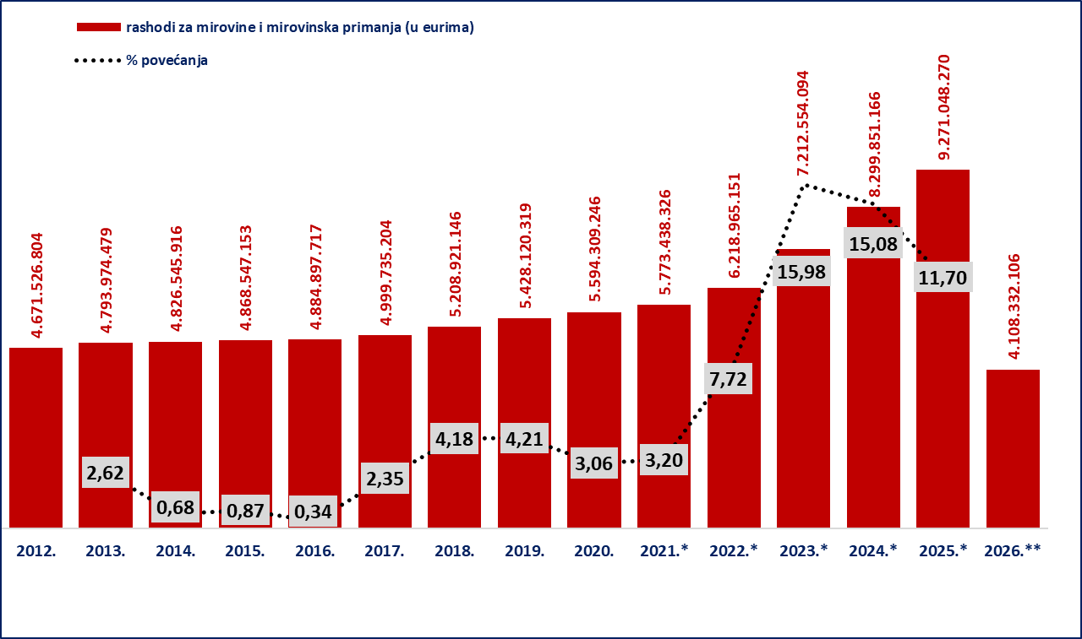

 |  |  |  | I-V

Izvor podataka: Bruto bilanca
Iznosi u stupcima 2012.-2022. preračunavaju se iz kune u euro prema fiksnom tečaju konverzije (1 EUR=7,53450 kuna)

Napomena: *U 2021. godini uključeno je jednokratno novčano primanje korisnicima mirovine radi ublažavanja posljedica uzrokovanih epidemijom bolesti COVID-19 u u ukupnom iznosu od 62.308.819 EUR, najvećim dijelom isplaćeno u travnju.

*U 2022. godini uključeni su rashodi za jednokratno novčano primanje korisnicima mirovinskih primanja radi ublažavanja posljedica porasta cijena energenata u ukupnom iznosu od 59.648.802 EUR, najvećim dijelom isplaćeni u lipnju; rashodi za jednokratno novčano primanje korisnicima mirovinskih primanja radi ublažavanja posljedica porasta cijena u ukupnom iznosu od 62.419.295 EUR, najvećim dijelom isplaćeni u listopadu te rashodi za jednokratno novčano primanje korisnicima mirovinskih primanja radi ublažavanja posljedica rasta troškova života u ukupnom iznosu od 61.727.693 EUR,najvećim dijelom isplaćeni u prosincu.
*U 2023. uključeni su rashodi za jednokratno novčano primanje korisnicima mirovinskih primanja radi ublažavanja posljedica rasta troškova života u iznosu od 210.483.302 eura (EUR). *U 2024. uključeni su rashodi za jednokratno novčano primanje korisnicima mirovinskih primanja radi ublažavanja posljedica rasta troškova života u iznosu od 253.433.409 eura (EUR). *U 2025.uključeni su rashodi za jednokratno novčano primanje korisnicima mirovinskih primanja u iznosu od 61.460.999 eura (EUR) i isplata godišnjeg dodatka korisnicima mirovina u iznosu od 271.561.812. eura (EUR).

**Za 2026. posljednji dostupni podatak o ostvarenim rashodima za mirovine i mirovinska primanja (privremeni) je za travanj 2026., dok su planirani rashodi za razdoblje I.-XII.2026. u visini od 10.195.665.863 eura.
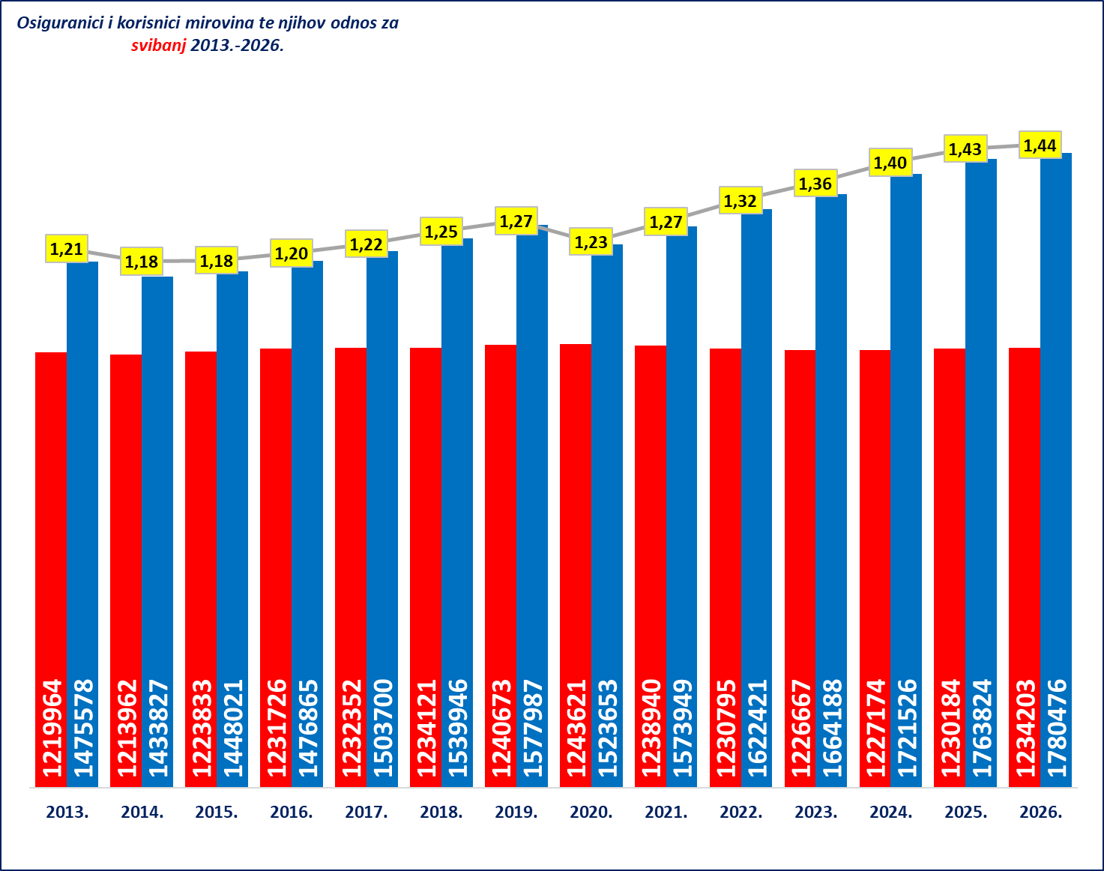

 |  |  |  | ok

